Customer
CASE | CHỨC NĂNG | DỮ LIỆU MẪU | KẾT QUẢ MONG ĐỢI | TÌNH TRẠNG
1 | Đăng nhập
1.1 | Để trống |  | Yêu cầu nhập thông tin | Done
 | 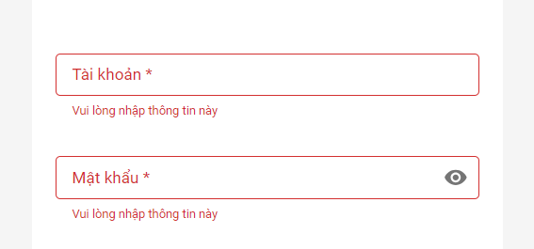
1.2 | Sai username | nguyentuanphung | Thông báo tài khoản bị khoá hoặc không tồn tài | Done

1.3 | Sai mật khẩu | (admin,123) | Thông báo sai mật khẩu | Done

1.4 | Đăng nhập đúng | (admin,12345) | Chuyển đến trang chủ | Done

1.5 | Giao diện | Thiết kế | Đúng bản thiết kế | Done
2 | Đăng ký
2.1 | Để trống |  | Yêu cầu nhập thông tin | Done
 | 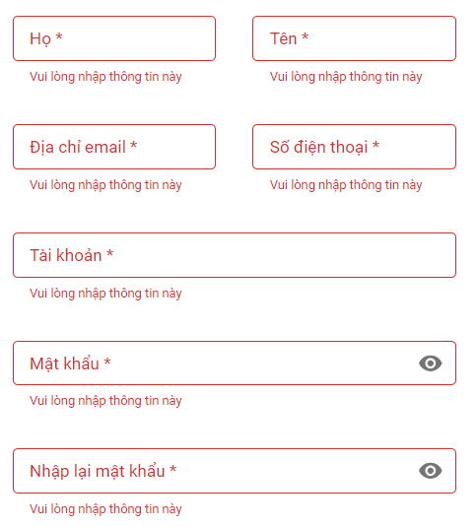
2.2 | Sai định dạng số điện thoại | 1231414 | Thông báo sai định dạng | Done

2.3 | Sai định dạng email | nguyentuanphung | Thông báo sai định dạng | Done

2.4 | Tài khoản tồn tại | admin | Thông báo tài khoản đã tồn tại | Done

2.5 | Mật khẩu không khớp | (123123,12312) | Thông báo mật khẩu không khớp | Done

2.6 | Đăng ký đúng | (Nguyễn Tuấn, Phụng, nguyentuanphung270301@gmail.com, 0828532784, tuanphung, 12345, 12345) | Đăng ký tài khoản thành công | Done
 | 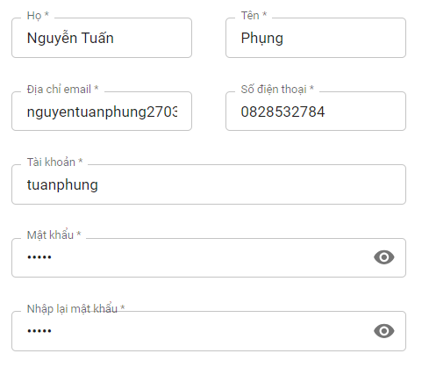
2.7 | Giao diện | Thiết kế | Đúng bản thiết kế | Done
3 | Khôi phục mật khẩu
3.1 | Để trống |  | Yêu cầu nhập thông tin | Done

3.2 | Sai định dạng email | tuanphung | Thông báo sai định dạng | Done

3.3 | Email chưa dk tài khoản | tuanphung@gmail.com | Thông báo email chưa dùng | Done

3.4 | Dữ liệu đúng |  | Gửi mật khẩu qua email đăng ký | Done
3.5 | Giao diện | Thiết kế | Đúng bản thiết kế | Done
4 | Đặt vé
4.1 | Để trống điểm đi, điểm đến |  | Yêu cầu chọn | Done

4.2 | Chọn khoản thời gian |  | Hiển thị chuyến có trong khoảng thời gian | Done

4.3 | Tìm kiếm chuyến | Nút tìm kiếm | Hiển thị các chuyến có điểm đi, điểm đến có trong khoảng thời gian khách hàng đã chọn | Done

4.4 | Bộ lọc |  | Lọc giờ đi, giá vé | Done
 | 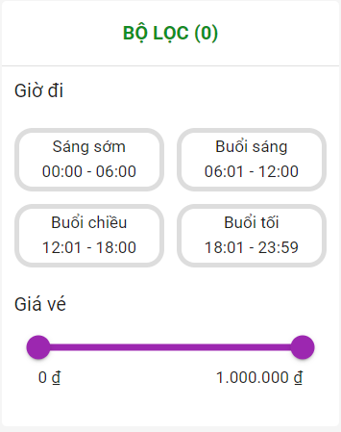
4.5 | Chọn chuyến từ kết quả tìm kiếm |  | Chọn được chuyến từ kết quả tìm kiếm mà khách hàng đã tìm | Done

4.6 | Chọn chỗ ngồi |  | Chọn được chỗ theo mong muốn của khách hàng | Done
 | 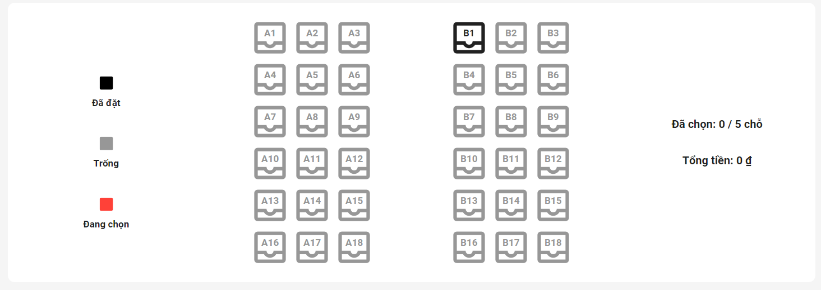
4.7 | Để trống thông tin thanh toán |  | Yêu cầu nhập thông tin | Done
 | 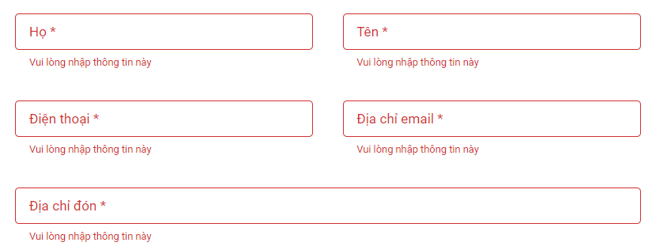
4.8 | Sai định dạng số điện thoại | 123456789 | Thông báo sai định dạng | Done

4.9 | Sai định dạng email | nguyentuanphung 270301gmail.com | Thông báo sai định dạng | Done

4.10 | Chọn thanh toán visa, để trống thông tin |  | Yêu cầu nhập thông tin | Done
 | 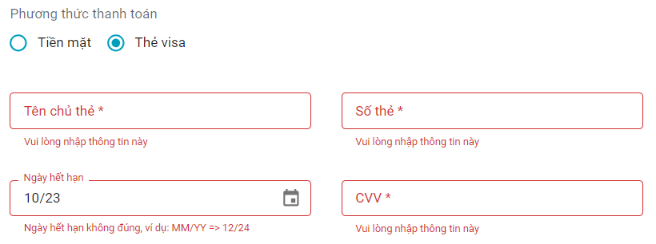
4.11 | Sai định dạng số thẻ | 1213131 | Thông báo sai định dạng | Done

4.12 | Sai ngày hết hạn | 10/23 | Thông báo sai | Done

4.13 | Sai số cvv | 12111 | Thông báo sai | Done

4.14 | Đặt vé thành công | (Nguyễn Tuấn, Phụng, nguyentuanphung270301@gmail.com, 0828532784, đường số 3, khu dân cư, xã mỹ phước tây, cai lậy, tiền giang, tiền mặt) | Đặt vé thành công | Done
 | 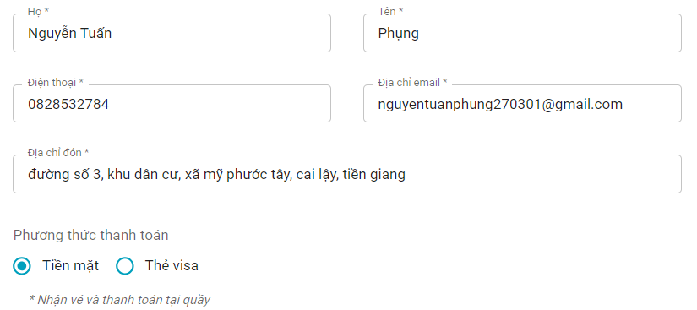
4.15 | Giao diện | Thiết kế | Đúng bản thiết kế | Done
5 | Tra cứu vé
5.1 | Sai định dạng số điện thoại | 1234567 | Thông báo sai định dạng | Done

5.2 | Tra cứu thành công | 0828532784 | Trả về kết quả tra cứu vé | Done

5.3 | Giao diện | Thiết kế | Đúng bản thiết kế | Done
6 | Đổi mật khẩu
6.1 | Để trống |  | Yêu cầu nhập thông tin | Done

6.2 | Mật khẩu không khớp | (12345,1234) | Thông báo không khớp mật khẩu | Done

6.3 | Đổi mật khẩu đúng | (12345,12345) | Đổi mật khẩu thành công | Done

6.4 | Giao diện | Thiết kế | Đúng bản thiết kế | Done
7 | Thông tin cá nhân
7.1 | Xem thông tin cá nhân |  | Hiển thị thông tin cá nhân của khách hàng | Done
 | 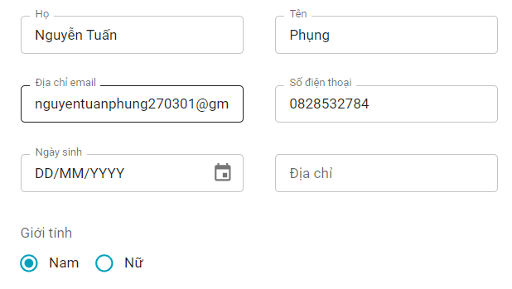
7.2 | Chỉnh sửa thông tin cá nhân |  | Cập nhật được thông tin cá nhân của khách hàng | Done
7.3 | Giao diện | Thiết kế | Đúng bản thiết kế | Done
8 | Vé của bạn
8.1 | Xem danh sách vé | Nút vé của tôi | Hiển thị danh sách vé | Done
 | 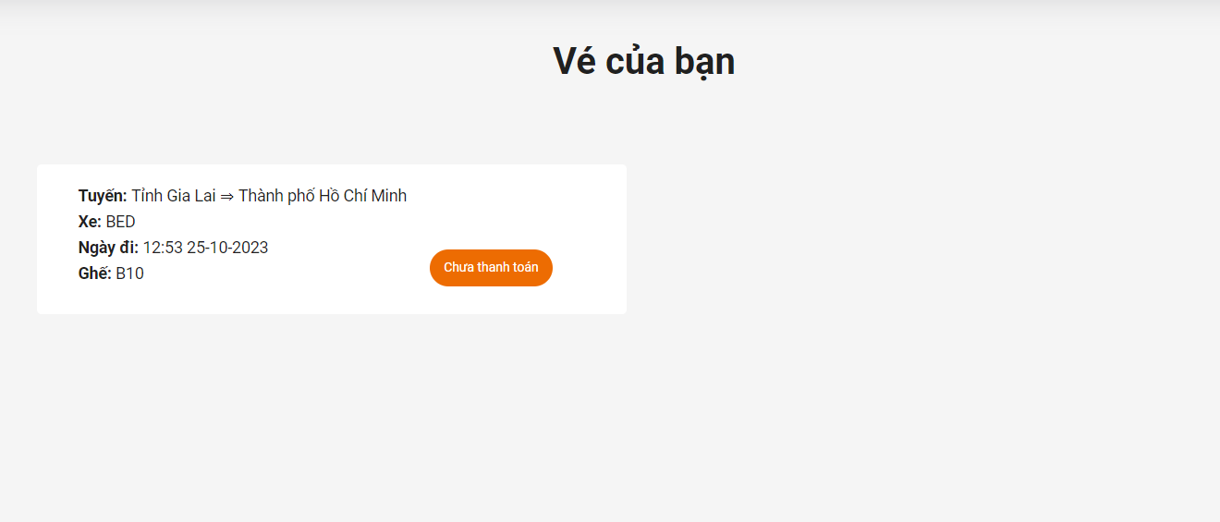
8.2 | Xem chi tiết vé |  | Hiển thị thông tin chi tiết vé | Done
 | 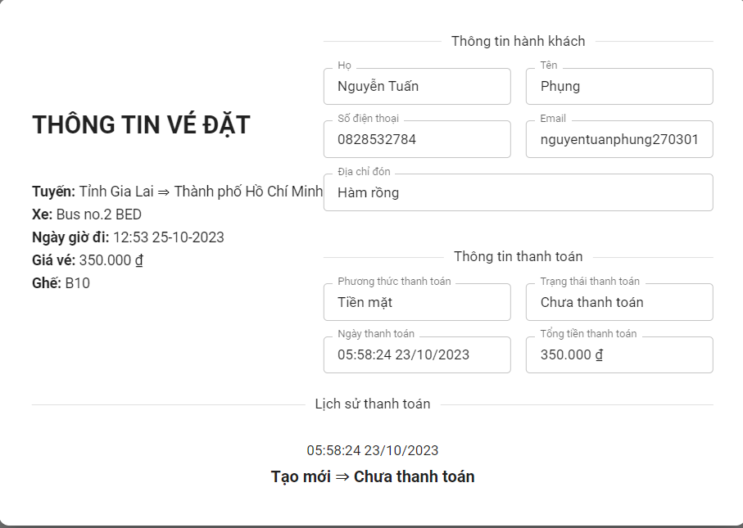

Admin
CASE | CHỨC NĂNG | DỮ LIỆU MẪU | KẾT QUẢ MONG ĐỢI | TÌNH TRẠNG
1 | Đăng nhập
1.1 | Để trống |  | Yêu cầu nhập thông tin | Done

1.2 | Sai username | hoangphi | Thông báo sai username | Done

1.3 | Sai password | (admin,1234) | Thông báo sai mật khẩu | Done

1.4 | Đăng nhập đúng | (admin,12345) | đi đến trang chủ hoặc trang yêu cầu trước đó | Done

1.5 | Giao diện | Thiết kế | Đúng bản thiết kế | Done
2 | Trang chủ
2.1 | Tổng tài xế | Cột total driver | Hiển thị tổng tài xế | Done

2.2 | Tổng xe | Cột toal coach | Hiển thị tổng xe | Done

2.3 | Tổng nhân viên | Cột total staff | Hiển thị tổng nhân viên | Done

2.4 | Tổng khách hàng | Cột total customer | Hiển thị tổng khách hàng | Done

2.5 | Doanh thu | Biểu đồ doanh thu | Hiển thị doanh thu trong tuần | Done
 | 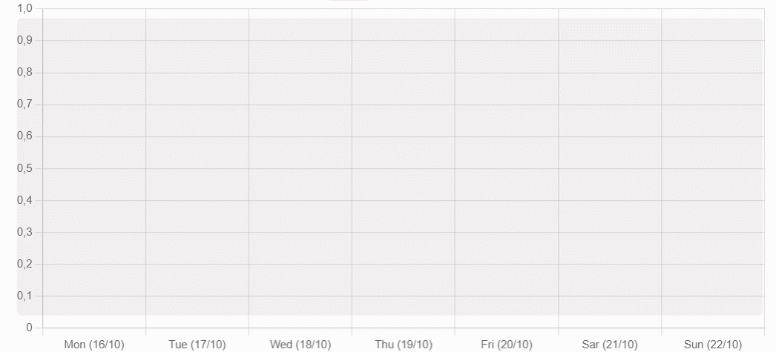
2.6 | Giao diện | Thiết kế | Đúng bản thiết kế | Done
3 | Quản lý người dùng
3.1 | Xem danh sách người dùng |  | Hiển thị danh sách người dùng | Done

3.2 | Thêm người dùng | Để trống | Yêu cầu nhập thông tin | Done

3.3 | Thêm người dùng | Sai định dạng email (driverno1gmail.com) | Thông báo sai định dạng | Done

3.4 | Thêm người dùng | Sai định dạng số diện thoại (1234567) | Thông báo sai định dạng | Done

3.5 | Thêm người dùng | Tài khoản đã tồn tại (admin) | Thông báo đã tồn tại tài khoản | Done

3.6 | Thêm người dùng đúng | (Nguyễn Nhật, Hải, nhathai0603@gmail.com, 0987124356, 06-03-2001, Thủ Đức, nhathai, 12345) | Thêm người dùng thành công | Done

3.7 | Cập nhật trạng thái người dùng | True/False | Cập nhật trạng thái hoạt động của tài khoản | Done

3.8 | Xoá người dùng | Đã được sử dụng | Thông báo không thể xoá người dùng | Done

3.9 | Xoá người dùng | Chưa được sử dụng | Thông báo xoá ngời dùng thành công | Done

3.10 | Giao diện | Thiết kế | Đúng bản thiết kế | Done
4 | Quản lý chuyến
4.1 | Xem danh sách chuyến |  | Hiển thị danh sách chuyến | Done

4.1 | Thêm chuyến | Để trống | Yêu cầu nhập thông tin | Done
 | 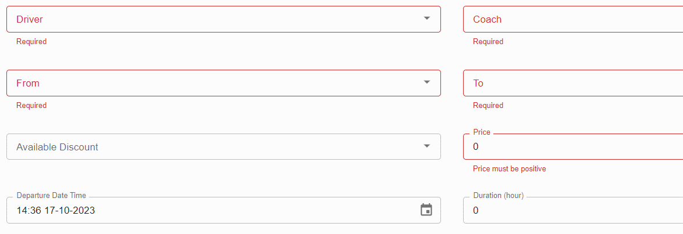
4.2 | Thêm chuyến | Trùng điểm đi - điểm đến | Thông báo trùng | Done

4.3 | Thêm chuyến đúng | (Driver, No.2, Bus no.2 BED, Đồng Tháp, Lâm Đồng, 350000, 14:36 20-10-2023, 6.5) | Thêm chuyến mới thành công | Done

4.4 | Cập nhật thông tin chuyến |  | Hiển thị thông tin của chuyến | Done

4.5 | Xoá chuyến | Chưa được sử dụng | Thông báo xoá chuyến thành công | Done

4.6 | Xoá chuyến | Đã được sử dụng | Thông báo xoá chuyến thất bại | Done
 | 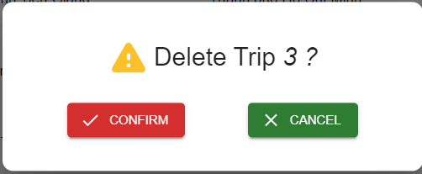
4.7 | Giao diện | Thiết kế | Đúng bản thiết kế | Done
5 | Quản lý tài xế
5.1 | Danh sách tài xế |  | Hiển thị danh sách tài xế | Done

5.2 | Thêm tài xế | Để trống | Yêu cầu nhập thông tin | Done
 | 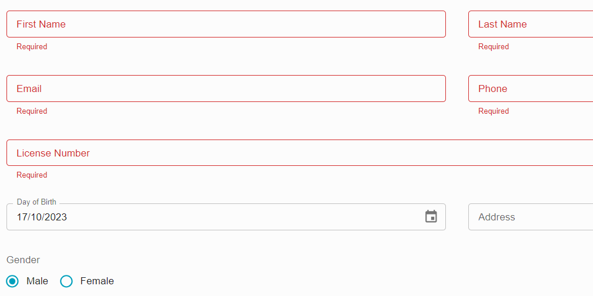
5.3 | Thêm tài xế | Sai định dạng email (driverno1gmail.com) | Thông báo sai định dạng | Done

5.4 | Thêm tài xế | Trùng số bằng lái (LICENSE NO.2) | Thông báo trùng số bằng lái | Done

5.5 | Thêm tài xế | Tuổi không hợp lệ (Nhỏ hơn 18t) | Thông báo tuổi không hợp lệ | Done

5.6 | Thêm tài xế | Sai định dạng số điện thoại (1234567) | Thông báo sai định dạng | Done

5.7 | Thêm tài xế đúng | (Driver, No.2, driverno2@gmail.com, 0912836475, 17-10-1985, 409 Hoàng Hữu Nam, Male) | Thêm tài xế mới thành công | Done

5.8 | Cập nhật tài xế |  | Hiển thị thông tin tài xế | Done
 | 
5.9 | Xoá tài xế | Chưa được sử dụng | Thông báo xoá tài xế thành công | Done

5.10 | Xoá tài xế | Đã được sử dụng | Thông báo xoá tài xế thất bại | Done

5.11 | Giao diện | Thiết kế | Đúng bản thiết kế | Done
6 | Quản lý xe
6.1 | Danh sách xe |  | Hiển thị danh sách xe | Done

6.2 | Thêm xe | Để trống | Yêu cầu nhập | Done

6.3 | Thêm xe đúng | (Bus no.2, 59A1 12345, 45 , BED) | Thêm xe mới thành công | Done

6.4 | Cập nhật thông tin xe |  | Hiển thị thông tin xe | Done

6.5 | Xoá xe | Chưa được sử dụng | Thông báo xoá xe thành công | Done

6.6 | Xoá xe | Đã được sử dụng | Thông báo xoá xe thất bại | Done

6.7 | Giao diện | Thiết kế | Đúng bản thiết kế | Done
7 | Quản lý vé
7.1 | Danh sách vé |  | Hiển thị danh sách vé | Done

7.2 | Thông tin thanh toán |  | Hiển thị thông tin thanh toán | Done
 | 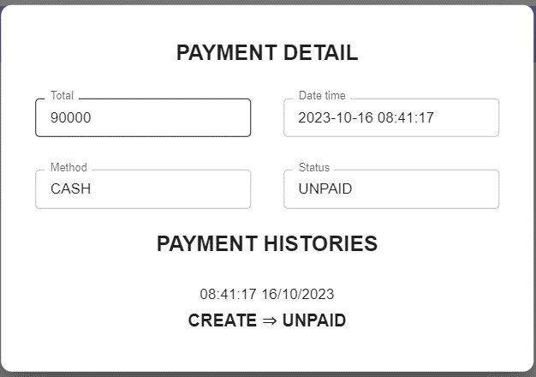
7.3 | Đặt vé | Chọn chuyến: để trống điểm đi, điểm đến | Yêu cầu chọn thông tin | Done

7.4 | Đặt vé | Chọn chuyến: Chọn khoảng thời gian | Hiển thị chuyến có trong khoảng thời gian | Done

7.5 | Đặt vé | Chọn chuyến: tìm kiếm chuyến | Hiển thị các chuyến có điểm đi, điểm đến có trong khoảng thời gian khách hàng đã chọn | Done

7.6 | Đặt vé | Chọn chuyến: chọn chuyến từ kết quả tìm kiếm | Chọn được chuyến từ kết quả tìm kiếm mà khách hàng đã tìm | Done

7.7 | Đặt vé | Chọn chỗ | Chọn chỗ ngồi theo ý muốn của khách hàng | Done
 | 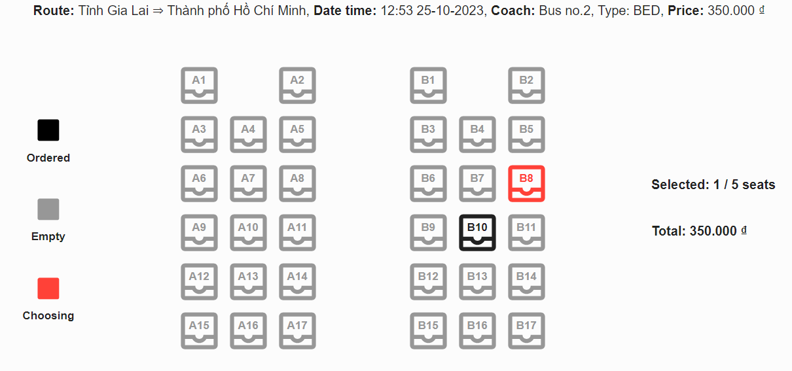
7.8 | Đặt vé | Thanh toán: để trống | Yêu cầu nhập thông tin | Done
 | 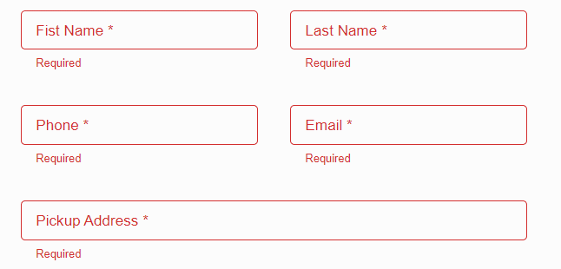
7.9 | Đăt vé | Thanh toán: đầy đủ thông tin | Đặt vé thành công | Done
 | 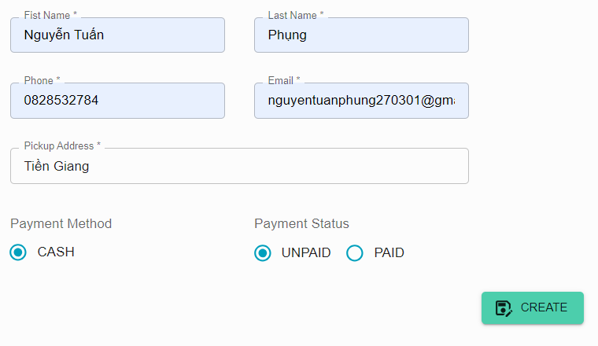
7.10 | Giao diện | Thiết kế | Đúng bản thiết kế | Done
8 | Khuyến mãi
8.1 | Danh sách khuyến mãi |  | Hiển thị danh sách khuyến mãi | Done

8.2 | Thêm khuyến mãi | Để trống | Yêu cầu nhập thông tin | Done

8.3 | Thêm khuyến mãi | Sai thời gian ( bắt đầu > kết thúc) | Thông báo sai thời gian | Done

8.4 | Thêm khuyến mãi đúng | (KM-T11, 10000, 20:46 25/10/2023, 20:46 28/10/2023) | Thêm khuyến mãi thành công | Done

8.5 | Cập nhật thông tin khuyến mãi |  | Hiển thị thông tin khuyến mãi | Done

8.6 | Xoá khuyến mãi | Chưa được sử dụng | Thông báo xoá khuyến mãi thành công | Done

8.7 | Xoá khuyến mãi | Đã được sử dụng | Thông báo xoá khuyến mãi thất bại | Done

8.8 | Giao diện | Thiết kế | Đúng bản thiết kế | Done
9 | Phân quyền
9.1 | Phân quyền người dùng |  | Phân quyền cho người dùng thành công | Done
 | 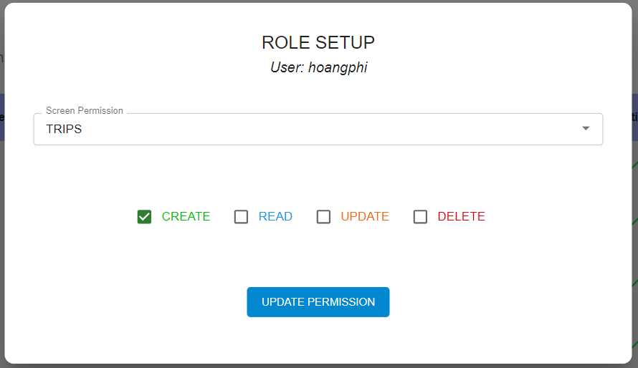
9.2 | Giao diện | Thiết kế | Đúng bản thiết kế | Done

